大堂入口
湾区大厦1F大堂软装报价单
编号 | 位置 | 品名 | 概念图片 | 概念尺寸 （mm） | 材质描述 | 单位 | 数量 | 单价 （RMB) | 金额 （RMB) | 备注
1 | 前台桌 | 花艺 |  | L400*W400*H500 | 仿真花+复合材料+花器 | 件 | 1
2 | 大堂等候区 | 沙发 |  | 4000*2000*950 | 实木框架+真皮 | 件 | 2
3 |  | 抱枕 |  | 常规尺寸 | 高弹海绵 | 组 | 2
4 |  | 地毯 |  | 5000*4000 | 定制高端尼龙材质 | 件 | 2
5 | 服务台附近 | 长凳 | 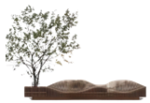 | L3500*W700*H900（坐高400） | 橡胶木切片 | 组 | 1
6 |  | 绿植 | 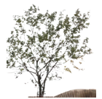 | h2500 | 仿真马醉木 | 棵 | 1
7 | 大堂底部 | 绿植造景+围挡 |  | L10000*w1500 树：h2000 | 仿真绿植+3米仿真马醉木树1颗+1.8米仿真马醉木树3颗+景观石+小石米+仿真草皮+仿真大理石围挡 | 组 | 1
8 | 电梯厅 方案A | 艺术装置 | 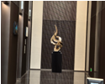 | h2000 | 真空电镀+大理石 | 件 | 1
9 | 电梯厅 方案B | 艺术装置 | 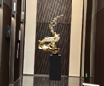 | h2000 | 真空电镀+大理石 | 件 | 1
10 | 电梯厅 方案C | 艺术装置 | 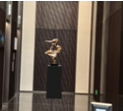 | h2000 | 真空电镀+大理石 | 件 | 1
全部产品小计： |  |  |  |  |  |  | 13 | 0
设计师摆场、搬运费人工费（总金额10%） |  |  |  |  |  |  | 0
运费（总金额3%） |  |  |  |  |  |  | 0
税费（增值税专用发票6%） |  |  |  |  |  |  | 0
含税总计： |  |  |  |  |  |  | 0
说明： 1、合同签订后付合同总价的60%定金，出货到场验收后付清尾款。出货时间为付定金后30天。产品供货周期从首期款到帐后开始计算，所有产品统一整车发货、如散件发货，需根据物流公司提供价格计算； 2、保修期12个月，在保修期内，因产品质量原因存在的问题，负责维修，如因甲方使用不当或其他因素造成的产品问题，乙方可以有偿维修服务，其产生的费用由甲方承担； 3、发票：增值税专用发票。根据实际数量结算。

